Hoja1
Etiquetas Html

<p> parrafo </p>

Anidar

<p>Mi gato es <strong>muy</strong> gruñon.</p>

<!doctype html>
<html>
<head>
<meta charset="utf-8" />
<title>Mi pagina de prueba</title>
</head>
<body>
<img src="images/firefox-icon.png" alt="Mi imagen de prueba" />
</body>
</html>

<html></html> — el elemento <html>. Este elemento encierra todo el contenido de la página entera y, a veces, se le conoce como el elemento raíz (root element).

<head></head> — el elemento <head>. Este elemento actúa como un contenedor de todo aquello que quieres incluir en la página HTML que no es contenido visible por los visitantes de la página.
 | Incluye cosas como palabras clave (keywords), una descripción de la página que quieres que aparezca en resultados de búsquedas, código CSS para dar estilo al contenido, declaraciones del juego de caracteres, etc.

<meta charset="utf-8"> — <meta>. Este elemento establece el juego de caracteres que tu documento usará en utf-8, que incluye casi todos los caracteres de todos los idiomas humanos.
 | Básicamente, puede manejar cualquier contenido de texto que puedas incluir. No hay razón para no establecerlo, y puede evitar problemas en el futuro.

<title></title> — el elemento <title> establece el título de tu página, que es el título que aparece en la pestaña o en la barra de título del navegador cuando la página es cargada,
 | y se usa para describir la página cuando es añadida a los marcadores o como favorita.

<body></body> — el elemento <body>. Encierra todo el contenido que deseas mostrar a los usuarios web que visiten tu página, ya sea texto, imágenes, videos, juegos, pistas de audio reproducibles, y demás

<h1>Mi título principal</h1>
<h2>Mi título de nivel superior</h2>
<h3>Mi subtítulo</h3>
<h4>Mi sub-subtítulo</h4>

1. Las listas desordenadas son aquellas en las que el orden de los items no es relevante, como en una lista de compras. Estas son encerradas en un elemento <ul> (unordered list).
2. Las listas ordenadas son aquellas en las que el orden sí es relevante, como en una receta. Estas son encerradas en un elemento <ol> (ordered list).

Cada elemento de la lista se coloca dentro de un elemento <li> (list item).

<a> — la a es la abreviatura de la palabra inglesa «anchor»(ancla)
1. Elige algún texto. Nosotros elegimos «Manifesto Mozilla».
2. Encierra el texto en un elemento <a>, así:
<a>Manifesto Mozilla</a> |  |  |  |  | href=hypertext reference
3. Proporciónale al elemento <a> un atributo href, así:
<a href="">Manifesto Mozilla</a>
4. Completa el valor de este atributo con la dirección web con la que quieras conectar al vínculo:
<a href="https://www.mozilla.org/es-AR/about/manifesto/"
>Manifesto Mozilla</a
>

align
Alineamiento de la texto respecto al contexto que la rodea.
alt
Este atributo define el texto alternativo que describe la imagen, texto que los usuarios verán si la URL de la imagen es errónea o la imagen tiene un formato no soportado o si la imagen aún no se ha descargado.
border
Anchura del borde alrededor de la imagen.
crossorigin
Este atributo enumerado indica si la búsqueda de la imagen debe ser por CORS o no. Imagen hablidata CORS puede ser usada en el elemento <canvas> sin ser pintada. Los valores permitidos son:
 | "anonymous"
 | Una petición cross-origin (i.e., with Origin: HTTP header) es realizada. Sin embargo, no fueron enviadas credenciales "(i.e., no cookie, no X.509 certificate, and no HTTP Basic authentication is sent)".
 | Sí el servidor no emite credenciales al sitio de origen (no ajustando el Access-Control-Allow-Origin: HTTP header), la imagen será pintada y su uso restringido.
 | "use-credentials"
 | Una petición cross-origin (i.e., with Origin: HTTP header) es realizada con credenciales (i.e., a cookie, a certificate, and HTTP Basic authentication is performed).
 | Sí el servidor no emite credenciales al sitio de origen (a través del Access-Control-Allow-Credentials: HTTP header), la imagen será pintada y su uso restringido.

Cuando no existe, el recurso es buscado sin petición CORS (i.e., sin enviar el Origen: HTTP header) , previniendo el uso no pintado del elemento <canvas>.
Si es inválido, se maneja como si se hubiese usado anonymous. Ver atributos de configuración CORS para más información.

height
La altura de la imagen en píxeles CSS en HTML5 o píxeles o como porcentaje en HTML4.
hspace
El número de píxeles de espaciado a la izquierda y la derecha de la imagen.
ismap
Este atributo boleano indica que la imagen es parte del mapa del lado del servidor. Así que, se envían las coordenadas precisas de un clic.
Nota: Este atributo está permitido solo si el elemento <img> es descendiente de un elemento <a> con un atributo href válido.
longdesc
La URL como descripción de una imagen mostrada, complementa al texto de alt.
name
El nombre para el elemento. Soportado en HTML4 solo para compatibilidad con versiones anteriores. En su lugar, usa el atributo id.
referrerpolicy Experimental
Una cadena indicando que referencia usar cuando buscas un recurso:
 | "no-referrer": la cabecera no se envia.
 | "no-referrer-when-downgrade": la cabecera no será enviada cuando navegas hacia un origen sin TLS (HTTPS). Es el comportamiento predeterminado, si no se especifica en ninguna política.
 | "origin": el referente será el origen de la página; lo que sería el esquema, el anfitrión (host) y el puerto.
 | "origin-when-cross-origin": navega hacia otro origen limitado por el esquema, el anfitrión y el puerto, mientras navegas en el mismo origen incluirá el camino del referente.
 | "unsafe-url": el referente incluirá el origen y el camino (pero no el fragment, contraseña, o nombre de usuario). Este caso es arriegasdo porque puede haber una fuga del origen o el camino desde los recursos protegidos por TLS desde orígenes inseguros.

sizes
Una lista de una o más cadenas separadas por comas indicando el tamaño de la fuente. Cada tamaño de la fuente consiste en:
1. Codición de medios. Debe omitirse en el último ítem.
2. Valor del tamaño.
 | El valor del tamaño de la fuente especifica el tamaño de la imagen incrustada. Se usa el tamaño actual de la fuente para seleccionar las fuentes soportadas por el atributo srcset,
 | cuando esas fuentes son descritas usando el ancho (width). El tamaño de la fuente afecta al tamaño de la imagen (la imagen muestra tamaño si no se aplican estilos CSS).
 | Si no hay atributo srcset, o no contiene valores con el ancho definido, entonces el atributo sizes no funciona.
src
La URL de la imagen. Este atributo es obligatorio para el elemento <img>. En navegadores que soportan srcset, src es tratado como imagen candidata con una densidad del píxel 1x sino una imagen estará definida en srcset o srcset contiene ancho.
srcset
Una lista de una o más cadenas separadas por comas indicando las posibles fuentes para usar. Cada cadena está compuesta por:
1. URL de la imagen
2. Opcionalmente, espacios en blanco seguidos de:
 | Un ancho, que es un entero positivo seguido directamente por 'w'. El ancho está dividido por el tamaño de la fuente dada en el atributo sizes para calcular la densidad del píxel.
 | Densidad del píxel, un positivo decimal seguido directamente de 'x'.
Si no hay descriptores especificados, la fuente es asignada por defecto a 1x.
Es inválido mezclar ancho y densidad del píxel en el mismo atributo srcset. Descriptores duplicados (por ejemplo, dos fuentes en el mismo srcset definidos ambos con '2x') son inválidos, también.
Los agentes de usuario son discretos al elegir cualquiera de las fuentes disponibles. Esto les proporciona un margen significativo para adaptar su selección basada en cosas como las preferencias del usuario o las condiciones de ancho de banda.
width
El ancho de la imagen en píxeles CSS en HTML5, o píxeles o porcentaje en HTML4.
usemap
La URL parcial (empezando con '#') de un mapa de imagea asociado a un elemento.
Nota: No puedes usar este atributo si el elemento <img> es descendiente de un elemento <a> o <button>.
vspace
El número de píxeles de espacio blanco insertado sobre y bajo la imagen.

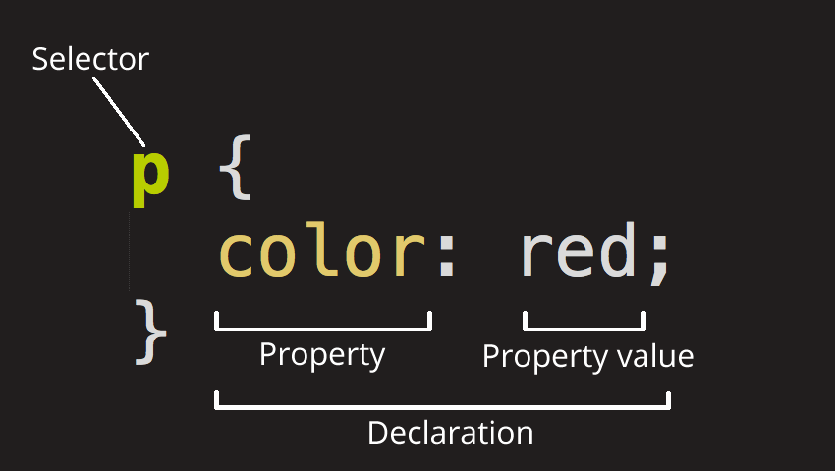
CSS

 |  |  | Nombre del selector | Qué selecciona | Ejemplo
 |  |  | Selector de elemento (llamado algunas veces selector de etiqueta o tipo) | Todos los elementos HTML del tipo especificado. | p
 |  |  |  |  | Selecciona <p>
 |  |  | Selector de identificación (ID) | El elemento en la página con el ID especificado (en una página HTML dada, solo se permite un único elemento por ID). | #mi-id
 |  |  |  |  | Selecciona <p id="mi-id"> y <a id="mi-id">
 |  |  | Selector de clase | Los elementos en la página con la clase especificada (una clase puede aparecer varias veces en una página). | .mi-clase
 |  |  |  |  | Selecciona <p class="mi-clase"> y <a class="mi-clase">
 |  |  | Selector de atributo | Los elementos en una página con el atributo especificado. | img[src]
 |  |  |  |  | Selecciona <img src="mimagen.png"> pero no <img>
 |  |  | Selector de pseudoclase | Los elementos especificados, pero solo cuando esté en el estado especificado, por ejemplo cuando el puntero esté sobre él. | a:hover
 |  |  |  |  | Selecciona <a>, pero solo cuando el puntero esté sobre el enlace.
padding (relleno), el espacio alrededor del contenido. En el ejemplo siguiente, es el espacio alrededor del texto del párrafo.
border (marco), la línea que se encuentra fuera del relleno.
margin (margen), el espacio fuera del elemento que lo separa de los demás.
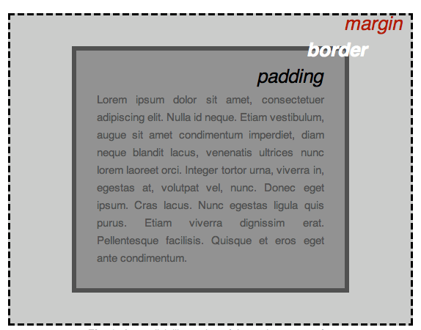

 |  |  | 530705 | 5 DE JULIO DEÑ 53
 |  |  | ULTIMOS 4 DIGITOS CEL | 7780

width (ancho del elemento)
background-color, el color de fondo del contenido y del relleno
color, el color del contenido del elemento (generalmente texto)
text-shadow: coloca una sombra difuminada en el texto dentro del elemento
display: selecciona el modo de visualización para el elemento (no te preocupes de esto por ahora)

Formulario
<form action="/my-handling-form-page" method="post"></form>
Este elemento define formalmente un formulario. Es un elemento contenedor, como un elemento <section> o <footer>, pero específico para contener formularios;
también admite algunos atributos específicos para la configuración de la forma en que se comporta el formulario. Todos sus atributos son opcionales, pero es una práctica estándar establecer siempre al menos los atributos action y method:
El atributo action define la ubicación (URL) donde se envían los datos que el formulario ha recopilado cuando se validan.
El atributo method define con qué método HTTP se envían los datos (generalmente get o post).

Quick setup — if you’ve done this kind of thing before

or

Get started by creating a new file or uploading an existing file. We recommend every repository include a README, LICENSE, and .gitignore.

…or create a new repository on the command line

echo "# FullstackOpen" >> README.md
git init |  | git status
git add README.md
git commit -m "first commit"
git branch -M main
git remote add origin https://github.com/Hiradabmx/FullstackOpen.git
git push -u origin main

…or push an existing repository from the command line

git remote add origin https://github.com/Hiradabmx/FullstackOpen.git
git branch -M main
git push -u origin main

Intridocción a React
Comencemos creando una aplicación llamada part1, naveguemos a su directorio e instalemos las librerías:
npm create vite@latest part1 -- --template react
cd part1
npm install
La aplicación se inicia de la siguiente manera
npm run dev

